E-Rモデル エンティティ一覧
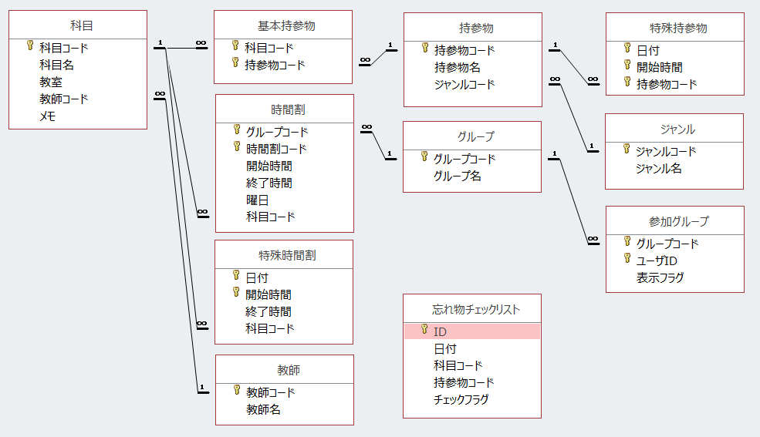
システム名 |  | スケジュール管理システム |  | 中山 | 中山
工程名 |  | システム設計 |  | 作成日付 | 2017-05-29
ドキュメント名 |  | スケジュール管理システム システム設計書 |  | バージョン | 1.1
E-R図ID |  | ER001 |  | 更新者 | 中山
概要 |  |  |  | 更新日付 | 2017-06-26

エンティティ一覧
No. | 論理エンティティ名 | 物理エンティティ名 | エンティティ種別 | 定義
1 | グループ | groups | リソース系
2 | 参加グループ | join_groups | イベント系
3 | 科目 | subjects | リソース系
4 | 持参物 | item_names | リソース系
5 | 基本持参物 | item1 | リソース系
6 | 特殊持参物 | item2 | イベント系
7 | ジャンル | itme_genres | リソース系
8 | 時間割 | timetable1 | リソース系
9 | 特殊時間割 | timetable2 | イベント系
10 | 教師 | teachers | リソース系
11 | 忘れ物チェックリスト | item_checklist | サマリ系

E-Rモデル図

 | リソース系 ＆ イベント系

